Diagrama EDT
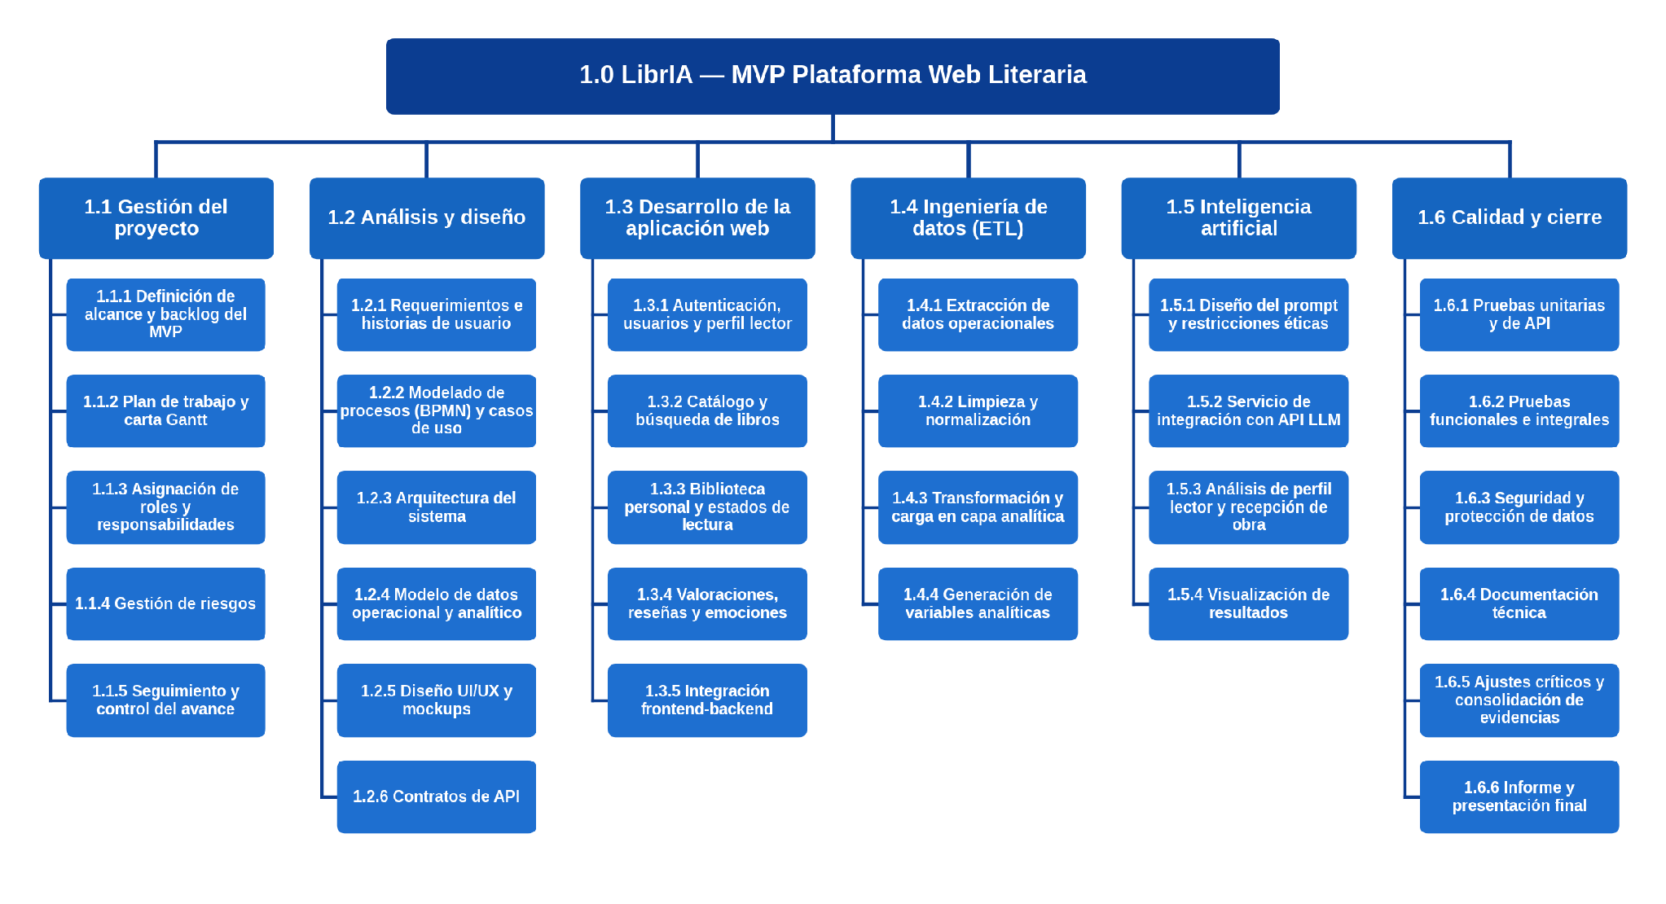
Diagrama EDT
Versión gráfica de la hoja EDT.

RBS
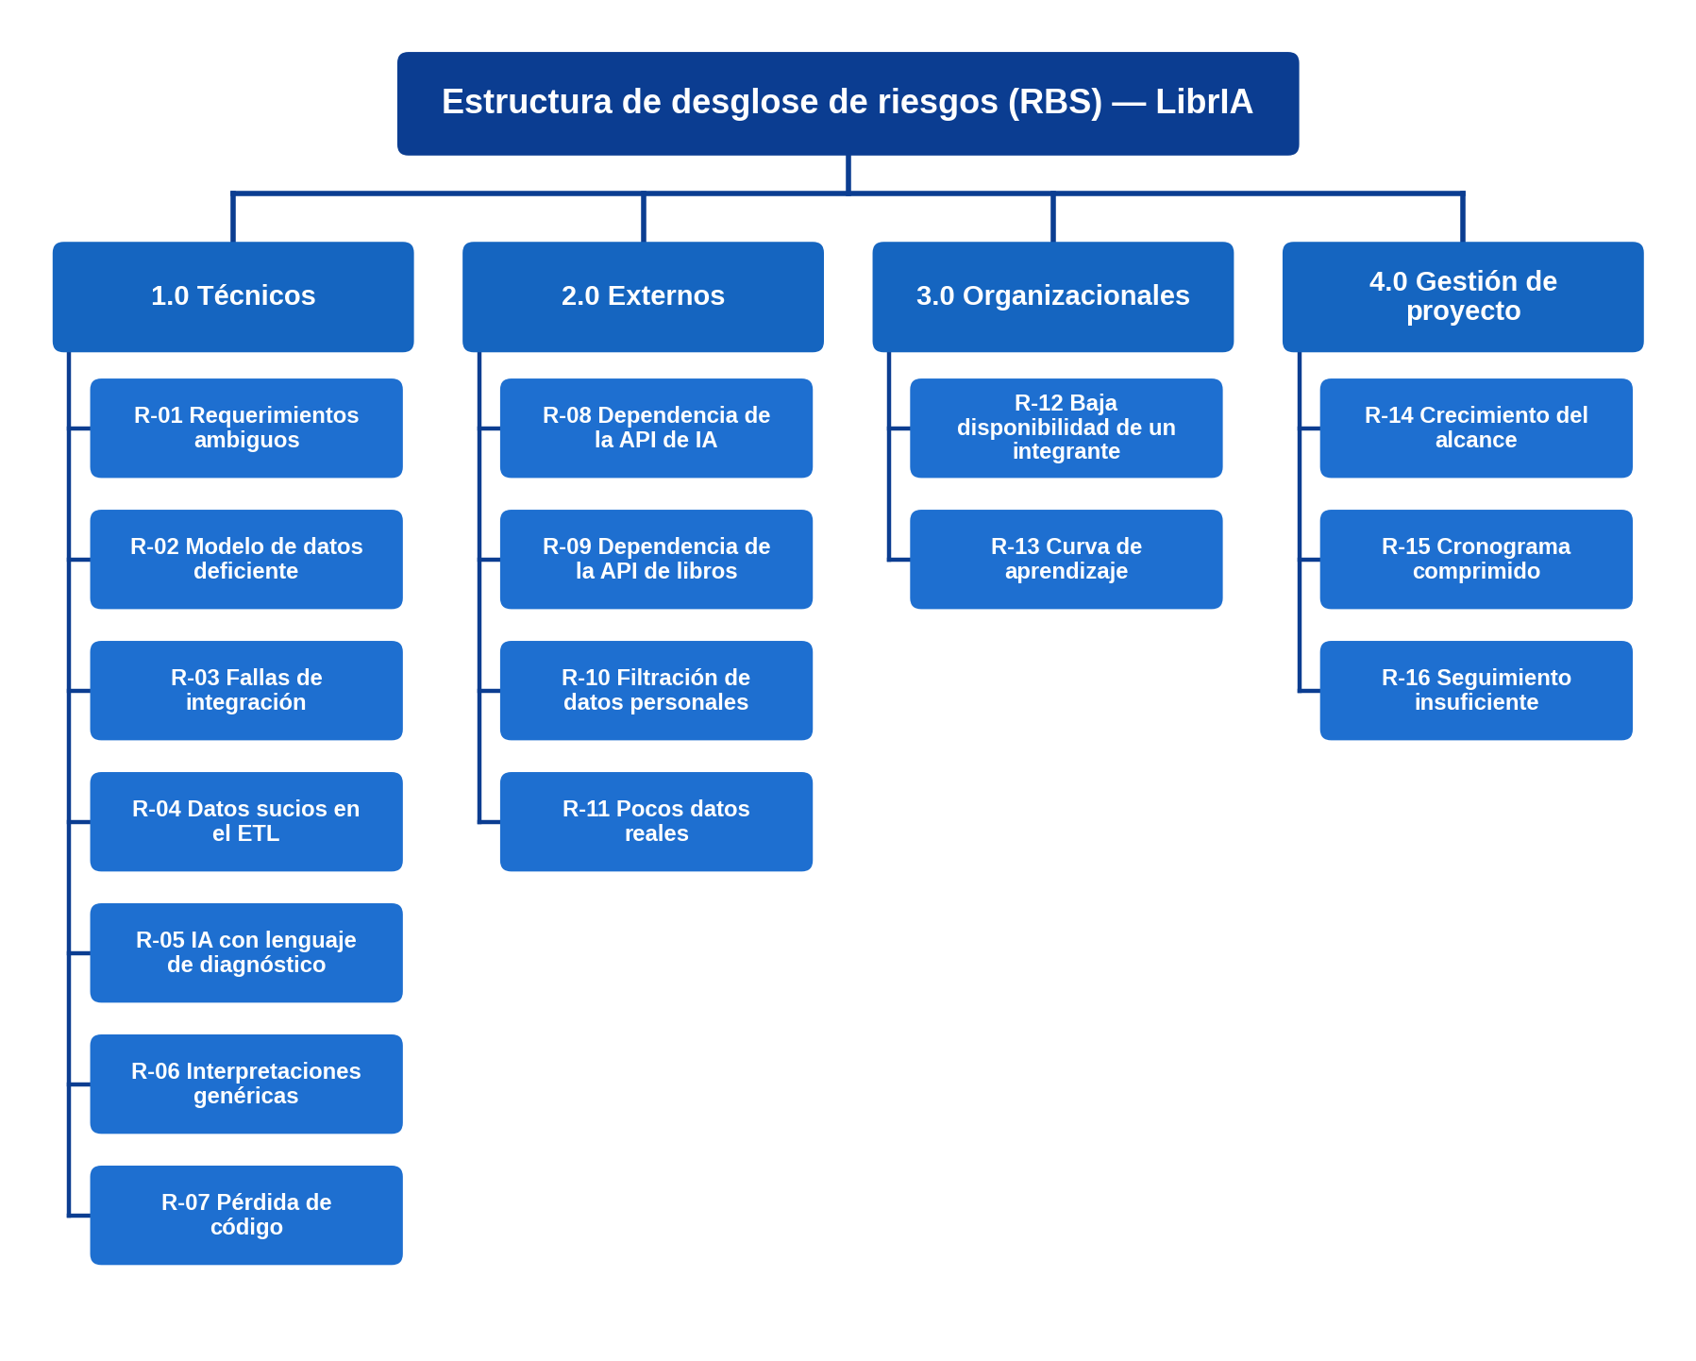
Estructura de desglose de riesgos (RBS)
Categorías de riesgo del proyecto y riesgos identificados. Las subcategorías con 0 riesgos se mantienen deliberadamente para monitoreo futuro.

Nivel 1 — Categoría | Nivel 2 — Subcategoría | Riesgos | N.º de riesgos | Puntuación máxima
1.0 Técnicos | Requisitos | R-01 Requerimientos ambiguos | 1 | 12
 | Tecnología | R-02 Modelo de datos deficiente | 1 | 12
 | Complejidad | — | 0
 | Interfaces | R-03 Fallas de integración | 1 | 12
 | Desempeño | R-06 Interpretaciones genéricas | 1 | 9
 | Fiabilidad | R-05 IA con lenguaje de diagnóstico R-07 Pérdida de código | 2 | 15
 | Calidad | R-04 Datos sucios en el ETL | 1 | 12
2.0 Externos | Proveedores | R-08 Disponibilidad del servicio de IA R-09 Dependencia de la API de libros | 2 | 12
 | Normativos y legales | R-10 Filtración de datos personales | 1 | 10
 | Usuarios | R-11 Pocos datos reales | 1 | 12
3.0 Organizacionales | Recursos | R-12 Baja disponibilidad de un integrante R-13 Curva de aprendizaje | 2 | 12
 | Interdependencias | — | 0
 | Priorización | — | 0
4.0 Gestión de proyecto | Estimación | R-15 Cronograma comprimido | 1 | 16
 | Planificación | R-14 Crecimiento del alcance | 1 | 20
 | Control y seguimiento | R-16 Seguimiento insuficiente | 1 | 6
 | Comunicaciones | — | 0
Total |  |  | 16

